Sheet1
Báo cáo: NGHIÊN CỨU CÁC TÍNH NĂNG CỦA CÁC ỨNG DỤNG TÌM VIÊC LÀM HIỆN NAY

 | VietNamWork | Workable | Linkin | Accessed
Giá trị sản phẩm | Hỗ trợ tìm kiếm việc làm Marketing ( Phụ ) | Hỗ trợ tìm kiếm việc làm | Hỗ trợ tìm kiếm việc làm, giải trí | Hỗ trợ tìm kiếm việc làm
Đối tượng hướng tới | Nhà tuyển dụng, Ứng viên, Nhãn hàng quảng cáo | Nhà tuyển dụng, Ứng viên, Các trang tìm việc làm tương tự | Nhà tuyển dụng, ứng viên, người dùng mạng xã hội | Nhà tuyển dụng, Ứng viên
Tính năng cho nhà tuyển dụng
Tạo tài khoản tuyển dụng
Đăng bài tuyển dụng
Chủ động tìm hồ sơ ứng viên
Quản lý các bài tuyển dụng (Đang hiển thị, đang ẩn, sắp hết hạn)
Cập nhật quá trình làm việc của ứng viên
Báo cáo (Tình trạng, số lượng ứng viên,...)
Xem thông tin ứng viên
Quản cáo thương hiệu
Mô tả công ty, doanh nghiệp
Liên hệ khi khách hàng cần hỗ trợ
Hiển thị các công ty nổi bậc
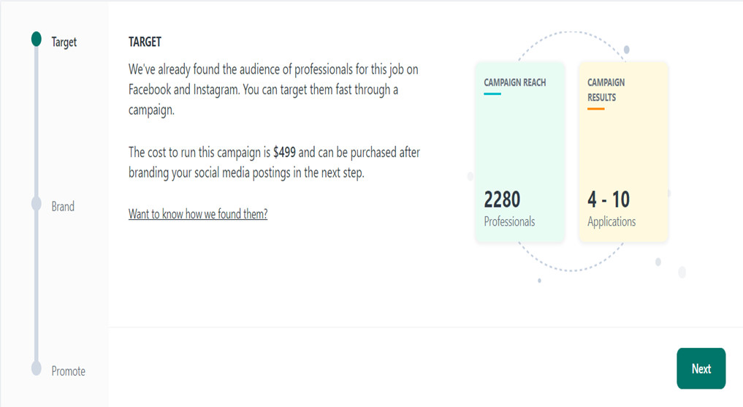
Các gói dịch vụ cơ bản ( Đăng tin )
Các gói dịch vụ nâng cao (Ưu tiên, tô đậm, tuyển gấp….)
Kiểm tra, thanh toán các đơn hàng (Gói dịch vụ)
Tạo khảo sát để thu thập dữ liệu từ ứng viên ( Có phí )
Thêm ứng viên vào danh sách đen
Tạo bài tuyển dụng bằng AI
Hiển thị tin tuyển dụng trên các ứng dụng khác
Tạo chiến dịch quản cáo trên mạng xã hội ( Hưng + Vương )
Thêm thành viên vào nhóm tuyển dụng
Quản lý, đánh giá ứng viên
Tạo lịch phỏng vấn
Tạo sự kiện, lịch
Tạo template câu hỏi
Quản lí nhân sự ( Phòng ban, role )
Báo cáo, thống kê ứng viên
Thêm nhiều công ty cho 1 tài khoản tuyển dụng
Trò chuyện
Gởi thư mời trực tiếp trên app
Thêm ứng viên vào danh sách yêu thích
Thêm Jod vào yêu thích, để dễ dàng tìm kiếm
Chỉnh sửa thông tin nhân viên
Hiển thị list job sắp hết hạn, nhiều lượt xem
Tính năng cho ứng viên
Tìm kiếm việc làm
Tạo tài khoản ứng viên
Update hồ sơ của ứng viên
Nhận thông báo việc làm mới qua mail
Lọc công việc (theo nhóm ngành, mức lương….)
Nộp đơn ứng tuyển
Chia sẻ job ( link )
Xem thông tin về công ty
Lịch sử các job đã ứng tuyển, đã lưu, đã xem, đang sử lí,…
Liên hệ khi khách hàng cần hỗ trợ (Zalo)
Các dữ liệu tham khảo (Lộ trình, câu hỏi phỏng vấn, nhân số học) để tăng thêm giá trị của sản phẩm, thu hút người dùng
Đánh giá mức độ phù hợp với job
Gợi ý việc làm phù hợp dựa theo profile
Tạo CV online
Báo cáo tin tuyển dụng độc hại
Thêm vào danh sách yêu thích
Đánh giá mức độ hoàn thiện hồ sơ
Có thể lấy dữ liệu hồ sơ từ Linkin sau đó thêm vào hồ sơ cá nhân
Thống kê hoạt động tim kím việc làm trong tháng
Có thể nhìn thấy các công ty đã xem hồ sơ của mình
Xem báo cáo lương
Thông báo và Tin tức
Công Ty hiện tại
Mạng xã hội
Các khóa học online
Maketing ( Chưa tìm hiểu kĩ )
Tham gia vào các cộng đồng ( Trường học ...)
Hướng dẫn kĩ năng mềm
Tạo, quản lí job ( Có thể tạo job như 1 nhà tuyển dụng )
Tạo sự kiện
Gởi tin nhắn

